D - Sistema Integrado de C -SIC
CONTINUIDAD DIAGNÓSTICO INTEGRAL PARA LOS ARCHIVOS DE LA POLICÍA NACIONAL

D. SISTEMA INTEGRADO DE CONSERVACIÓN-SIC
1. PLAN DE CONSERVACIÓN DOCUMENTAL
1. Programas |  |  |  |  | Clase de Archivo |  | Actividad |  | Evidencia |  | periodicidad |  | Observaciones
1. Capacitación y sensibilización del personal |  |  |  |  | Archivo Central |  | GS-2026-000690-DEVAU |  | GS-2025-022893-DEVAU |  | Mensual
2. Inspección y mantenimiento de sistemas de almacenamiento e instalaciones físicas |  |  |  |  | Archivo Central |  | GS-2025-018094-DEVAU |  | GS-2025-018094-DEVAU |  | Trimestral
3. Saneamiento ambiental: desinfección, desratización y desinsectación |  |  |  |  | Archivo Central |  | GS-2025-018094-DEVAU |  | GS-2025-018094-DEVAU |  | Mensual
4. Monitoreo y control de condiciones ambientales |  |  |  |  | Archivo Central |  | GS-2025-018094-DEVAU |  | GS-2025-018094-DEVAU |  | Trimestral
5. Almacenamiento y re-almacenamiento |  |  |  |  | Archivo Central |  | GS-2025-018094-DEVAU |  | GS-2025-018094-DEVAU |  | Trimestral
6. Prevención de emergencias y atención de desastres. |  |  |  |  | Archivo Central |  | GS-2025-023537-DEVAU |  | AC-2025-005233-DEVAU |  | Trimestral
2. PLAN DE PRESERVACIÓN DIGITAL
2. Plan |  |  |  |  | Clase de Archivo |  | Actividad |  | Evidencia |  | periodicidad |  | Observaciones
1. Preservación digital a largo plazo |  |  |  |  | Archivo Central |  | GS-2025-023537-DEVAU |  | GS-2025-018903-DEVAU |  | No Aplica
EVIDENCIA FOTOGRÁFICA
SE ANEXA REGISTRO FOTOGRÁFICO QUE DEN CUENTA DE LAS CONDICIONES DE ORGANIZACIÓN, ADMINISTRACIÓN, CUSTODIA Y CONSERVACIÓN DE LOS ACERVOS DOCUMENTALES
Plan de conservación de documental
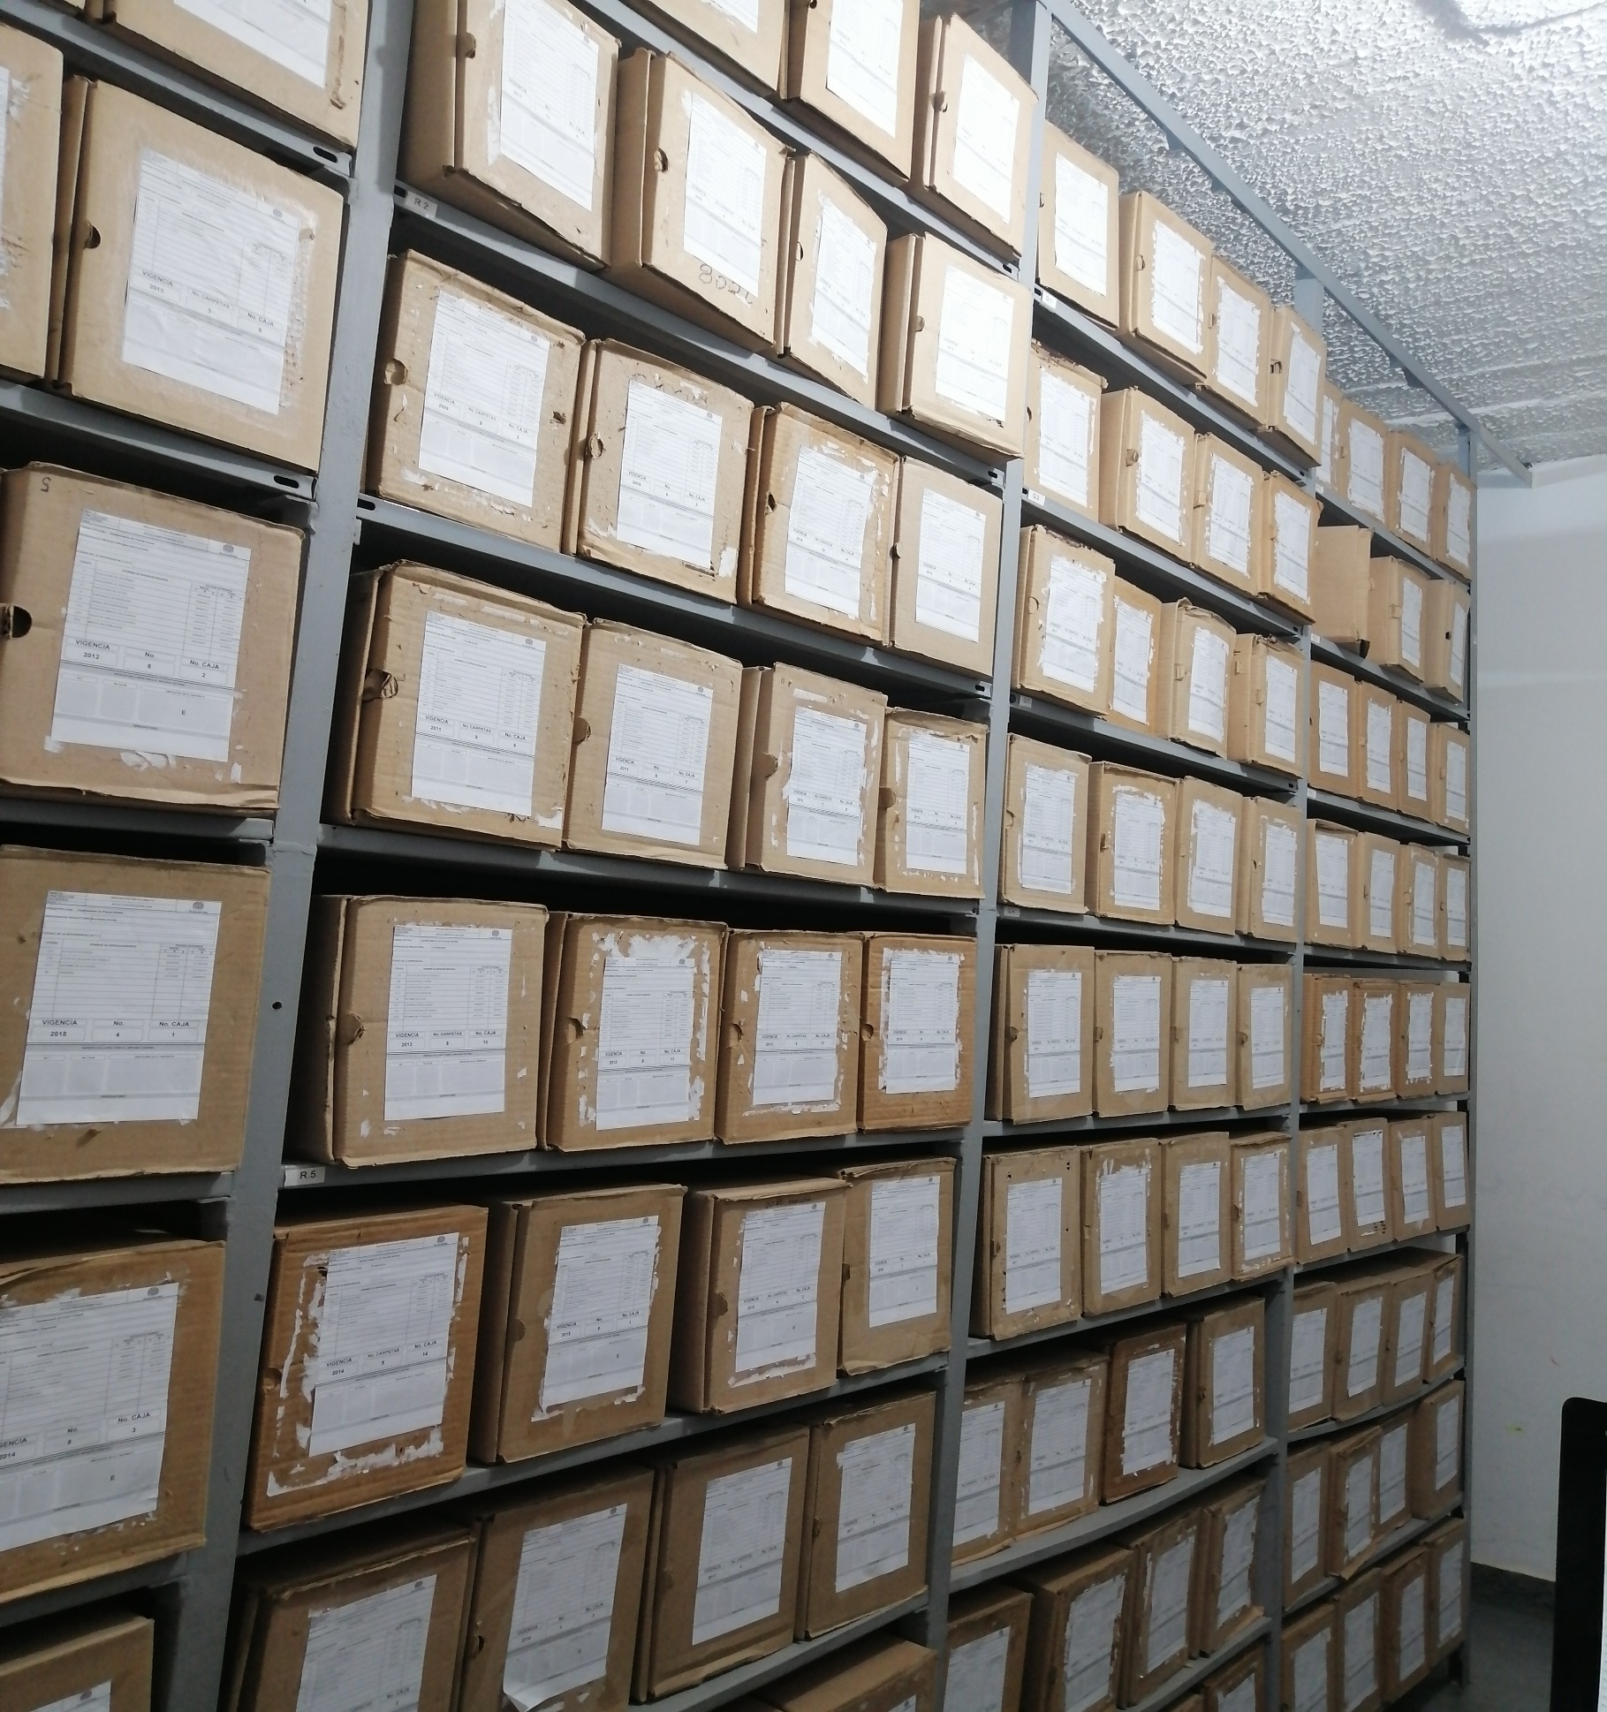

Fecha de Elaboración |  | 16 | 3 | 2026 |  | Fecha de Elaboración |  | 16 | 3 | 2026 | VISTO BUENO JEFE DE LA UNIDAD
Diagnóstico Elaborado por: |  |  |  |  |  | Jefe Grupo de Gestión Documental o quien haga sus veces |  |  |  |  | Jefe o Comandante de Unidad
 | Grado Nombres y Apellidos |  |  |  |  |  | Grado Nombres y Apellidos |  |  |  |  | Grado Nombres y Apellidos

Firma |  |  |  |  |  | Firma |  |  |  |  | Firma

